（記入例20㎜ＯＫ）
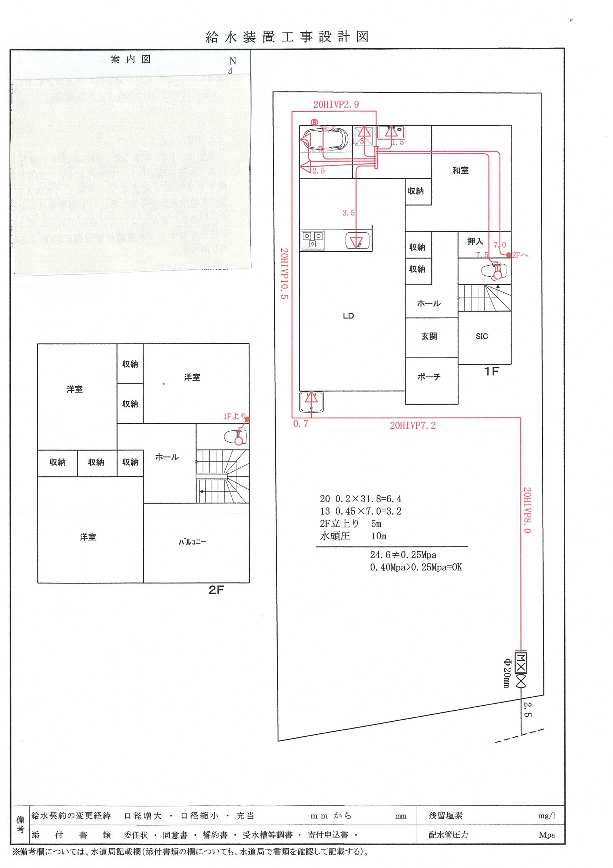
 | 様邸 |  | 工事事業者：〇△□設備
建物階数 | 2 | 階建て
現地最小動水圧 | 0.4 | Mpa
総水栓数 | 8 | 栓

同時使用水栓数 | 3 | 栓を想定
※量水器 | 20 | ㎜以上が適当

3栓同時使用区間
【参考例】
2階建て 20㎜
現地水圧 0.4Mpa
水栓数 8栓
末端水栓 2階トイレ
量水器 | 20 | ㎜
末端水栓の種類 | 洗浄便座
ヘッダーの有無 | 有

1栓同時使用区間
管路延長 (分岐から末端水栓までの経路上) | 39.8 | m | 損失水頭 | 流速（m/s）
13㎜の延長 | 7 | m
うち1栓同時使用 | 7 | m | 1.598 | 1.507
☆同時使用水栓3栓☆
2階トイレ・台所流し・洗濯機と設定
3栓同時使用（トイレ・台所・洗濯機） ：サドル～ヘッダー
1栓同時使用（トイレ）：ヘッダー～2Fトイレ
2栓同時使用 |  | m
3栓同時使用 |  | m
16㎜の延長 |  | m
うち1栓同時使用 |  | m
2栓同時使用 |  | m
3栓同時使用 |  | m
20㎜の延長 | 32.8 | m
うち1栓同時使用 |  | m
2栓同時使用 |  | m
3栓同時使用 | 32.8 | m | 7.206 | 1.910
25㎜の延長 |  | m
うち1栓同時使用 |  | m
2栓同時使用 |  | m
3栓同時使用 |  | m
30㎜の延長 |  | m
うち1栓同時使用 |  | m
分岐から末端水栓までの経路とは
配水管の分岐点から一番遠くにある
水栓までの経路のこと
（参考例の場合：サドル分水栓～2階トイレ）
改造工事の場合についても、
必ず配水管分岐点からの延長を考慮すること
2栓同時使用 |  | m
3栓同時使用 |  | m
 |  |  | 8.804

給水器具 (分岐から末端水栓までの経路上) | 口径(mm) | 同時使用 水栓数 | 損失水頭 | 流速（m/s）
給水栓 | 13 | 1 | 0.685 | 1.507
アングル止水栓 | 13 | 1 | 0.548 | 1.507
エルボ（塩ビ管） | 13 | 1 | 0.114 | 1.507
エルボ（塩ビ管） | 20 | 3 | 0.110 | 1.910
エルボ（塩ビ管） | 20 | 3 | 0.110 | 1.910
エルボ（塩ビ管） | 20 | 3 | 0.110 | 1.910
チーズ（分岐 塩ビ管） | 20 | 3 | 0.110 | 1.910
エルボ（塩ビ管） | 20 | 3 | 0.110 | 1.910
エルボ（ＥＦ接合） | 20 | 3 | 0.242 | 1.910
エルボ（ＥＦ接合） | 20 | 3 | 0.242 | 1.910
単式逆止弁 | 20 | 3 | 0.659 | 1.910
量水器（直線流羽車） | 20 | 3 | 1.977 | 1.910
直結止水栓 | 20 | 3 | 0.439 | 1.910
ボール止水栓 | 20 | 3 | 0.439 | 1.910
サドル分水栓 | 20 | 3 | 0.439 | 1.910
 |  |  | 6.334
判定結果
総損失水頭 | 0.256 | Mpa | OK
最大流速 | 1.9 | m/s | 2m/sec以内で問題なし

（記入例13㎜ＮＧ）
 | 様邸 |  | 工事事業者：〇△□設備
建物階数 | 2 | 階建て
現地最小動水圧 | 0.4 | Mpa
総水栓数 | 8 | 栓

2222221
同時使用水栓数 | 3 | 栓を想定
※量水器 | 20 | ㎜以上が適当

3栓同時使用区間
【参考例】
2階建て 13㎜（直結止水栓20×13）
現地水圧 0.4Mpa
水栓数 8栓
末端水栓 2階トイレ
量水器 | 13 | ㎜
末端水栓の種類 | 洗浄便座
ヘッダーの有無 | 有

1栓同時使用区間
管路延長 (分岐から末端水栓までの経路上) | 39.8 | m | 損失水頭 | 流速（m/s）
13㎜の延長 | 36.8 | m
うち1栓同時使用 | 7 | m | 1.598 | 1.507
☆同時使用水栓3栓☆
2階トイレ・台所流し・洗濯機と設定
3栓同時使用（トイレ・台所・洗濯機） ：サドル～ヘッダー
1栓同時使用（トイレ）：ヘッダー～2Fトイレ
2栓同時使用 |  | m
3栓同時使用 | 29.8 | m | 48.070 | 4.520
16㎜の延長 |  | m
うち1栓同時使用 |  | m
2栓同時使用 |  | m
3栓同時使用 |  | m
20㎜の延長 | 3 | m
うち1栓同時使用 |  | m
2栓同時使用 |  | m
3栓同時使用 | 3 | m | 0.659 | 1.910
25㎜の延長 |  | m
うち1栓同時使用 |  | m
2栓同時使用 |  | m
3栓同時使用 |  | m
30㎜の延長 |  | m
うち1栓同時使用 |  | m
分岐から末端水栓までの経路とは
配水管の分岐点から一番遠くにある
水栓までの経路のこと
（参考例の場合：サドル分水栓～2階トイレ）
改造工事の場合についても、
必ず配水管分岐点からの延長を考慮すること
2栓同時使用 |  | m
3栓同時使用 |  | m
 |  |  | 50.327

給水器具 (分岐から末端水栓までの経路上) | 口径(mm) | 同時使用 水栓数 | 損失水頭 | 流速（m/s）
給水栓 | 13 | 1 | 0.685 | 1.507
アングル止水栓 | 13 | 1 | 0.548 | 1.507
エルボ（塩ビ管） | 13 | 1 | 0.114 | 1.507
エルボ（塩ビ管） | 13 | 3 | 0.807 | 4.520
エルボ（塩ビ管） | 13 | 3 | 0.807 | 4.520
エルボ（塩ビ管） | 13 | 3 | 0.807 | 4.520
チーズ（分岐 塩ビ管） | 13 | 3 | 0.807 | 4.520
エルボ（塩ビ管） | 13 | 3 | 0.807 | 4.520
エルボ（ＥＦ接合） | 20 | 3 | 0.242 | 1.910
サドル分水栓 20㎜分岐
フレキⅡ（0.5m） 20㎜
直結止水栓 20×13
フレキⅢ（0.5m） 13㎜
エルボ（ＥＦ接合） | 20 | 3 | 0.242 | 1.910
単式逆止弁 | 13 | 3 | 2.420 | 4.520
量水器（直線流羽車） | 13 | 3 | 5.646 | 4.520
直結止水栓 | 13 | 3 | 2.420 | 4.520
ボール止水栓 | 20 | 3 | 0.439 | 1.910
サドル分水栓 | 20 | 3 | 0.439 | 1.910
 |  |  | 17.227
判定結果
総損失水頭 | 0.770 | Mpa | NG
最大流速 | 4.5 | m/s | NG ウォータハンマの恐れあり

